page1
 |  |  |  | {会议标题%黄埔HR精英国际演讲俱乐部第58期会议} |  |  |  |  |  | 
 |  |  |  | HUANGPU HR Elite Toastmasters Club

 |  |  | 【愿景】成就每一位HR！【使命】为HR提供开放、互助的成长环境，让每一位HR实现无限可能。【价值观】开放、精进、高效 |  |  |  |  |  |  | 参会入会：扫码咨询VPM陈春英
 |  | 地址：黄埔区企业加速器B2栋 4层 |  |  |  |  | 本次会议经理： | {会议经理%Spark 、Rainnie}
 |  | 时间： | {会议日期% 8月12日} {开始时间%10:00}-{结束时间%12:00} （{签到时间%9:30} 开始签到）
 | 主题 | {会议主题%旅行} |  |  | 时长 |  | 负责人 | 禁忌话题
 | {签到时间%9:30} | 签到，自由交流环节 |  |  | 30 | 分钟 | 所有人 | 政治、宗教、性、种族、传销
 | {start_time} | {event_name} |  |  | {duration} | 分钟 |  | 时间规则
 | {event_name} |  |  |  | {duration} | 分钟 | {host_name} | 计时信号 | 3分钟及以内发言 | 3分钟以上发言
 | 主持人开场 |  |  |  | 2 | 分钟 | 1 | 绿卡 | 剩余1分钟 | 剩余2分钟
 | 破冰师 |  |  |  | 5 | 分钟 | 高陈璐（宾客） | 黄卡 | 剩余30秒 | 剩余1分钟
 | 主持人中场串词 |  |  |  | 0.5 | 分钟 | 1 | 红卡 | 时间到 | 时间到
 | 主席介绍俱乐部+来宾欢迎 |  |  |  | 5 | 分钟 | 王一希 | 开麦提醒/鼓掌或钟响 | 超时15秒 | 超时30秒
 | #VALUE! | 会议支持者介绍 |  |  | 7 | 分钟 |  | 2023.07-2023.12 官员团队联系方式
 | 主持人中场串词（中间全部需串词） |  |  |  | 2 | 分钟 | 1 | 主席 | 王一希 | 13610260665
 | 时间官 |  |  |  | 1 | 分钟 | 陈立雄（捷普聚思） | 教育副主席 | 李雨励 | 15915762416
 | 哼哈师 |  |  |  | 1 | 分钟 | 春子 | 会员副主席 | 陈春英 | 18620669932
 | 语法师（今日之词：潜能） |  |  |  | 2 | 分钟 | 火火 | 公关副主席 | 辛鹏娟 | 13570982692
 | 总体点评师 |  |  |  | 1 | 分钟 | 辛鹏娟 Niki | 秘书 | 徐英 | 13570576319
 | #VALUE! | 即兴演讲环节（主题：旅行） |  |  | 22.5 | 分钟 |  | 财务官 | 李素倩 | 15018702524
 | 主持人中场串词 |  |  |  | 0.5 | 分钟 | 1 | 事务官 | 李娟 | 18898886229
 | 即兴演讲主持人介绍及中场串词 |  |  |  | 3 | 分钟 | 王一希 | {备稿演讲项目介绍%备稿1 L1P1 初试啼声 本项目的目的在于向俱乐部会员做自我介绍，并了解公众演说的基本结构。 撰写并发表演讲，围绕向俱乐部会员做自我介绍的任何主题。你的演讲可以是幽默型、知识型或采用吸引你的任何其他风格。发表一次4 到 6 分钟的演讲。 L2P2 项目介绍 }
 | 即兴演讲（建议7位演讲者，每位演讲者用时2分钟） |  |  |  | 14 | 分钟 | 全员
 | 即兴演讲点评 |  |  |  | 5 | 分钟 | 龙志凤（捷普聚思）
 | #VALUE! | 备稿演讲环节 |  |  | 23.5 | 分钟
 | 主持人中场串词（中间全部需串词） |  |  |  | 2 | 分钟 | 1
 | 点评师介绍L1P1项目要求 |  |  |  | 0.5 | 分钟 | Beatrice(ALT)
 | 备稿1：L1P1《如何活出自我精彩 》 |  |  |  | 6 | 分钟 | 何彦
 | 点评师介绍L1P2项目要求 |  |  |  | 0.5 | 分钟 | Sandra(ALT)
 | 备稿2：L1P2 第二次《迎接Ai，你准备好了吗？》 |  |  |  | 7 | 分钟 | Spark
 | 点评师介绍L1P4项目要求 |  |  |  | 0.5 | 分钟 | 平仔（AACTP)
 | 备稿3：L1P4《我的情绪为何总被他人左右?》 |  |  |  | 7 | 分钟 | 罗琳 Lin
 | #VALUE! | 新会员入会仪式 |  |  | 10 | 分钟
 | #VALUE! | 茶歇休息/大合照 |  |  | 5 | 分钟 |  | 国际演讲俱乐部介绍
 | #VALUE! | 备稿点评环节 |  |  | 9.5 | 分钟 |  | Toastmasters International(TI/国际演讲会)是一个非盈利的教育组织, 通过各地俱 乐部活动，帮助有志人士学习说话、聆听、思考的方式，致力于提高会员的演讲技巧、沟通技巧以及领导力，核心价值观为诚信、精益求精、服务会员、尊重个人。它成立于1924年，总部位于美国加州。目前，该组织在全球范围内已遍布143个国家，拥有16600余个演讲俱乐部，俱乐部会员数量超过35万余人。
 | 主持人中场串词 |  |  |  | 0.5 | 分钟 | 龙志凤（捷普聚思）
 | 点评备稿1《如何活出自我精彩》 |  |  |  | 3 | 分钟 | Beatrice(ALT)
 | 点评备稿2《迎接Ai，你准备好了吗？》 |  |  |  | 3 | 分钟 | Sandra(ALT)
 | 点评备稿3《我的情绪为何总被他人左右?》 |  |  |  | 3 | 分钟 | 平仔（AACTP) | 黄埔HR精英国际演讲俱乐部介绍
 |  |  |  |  |  |  |  | 黄埔HR精英国际演讲俱乐部是广州黄埔区第一家面向以HR为主题的Toastmasters国际演讲俱乐部，是一个旨在帮助在职HR或想要学习HR知识的企业管理者等在职人士通过实践方式提升职场必备领导力、沟通力、HR相关专业能力的学习型非营利性组织，让每位会员都能在这里抱团成长，实现无限可能！
 | #VALUE! | 会议支持者报告 |  |  | 13 | 分钟
 | 主持人中场串词（中间全部需串词） |  |  |  | 2 | 分钟 | 1
 | 时间官 |  |  |  | 1 | 分钟 | 陈立雄（捷普聚思） | 头马教育体系11条提升路径-Pathways
 | 哼哈师 |  |  |  | 1 | 分钟 | 春子 | 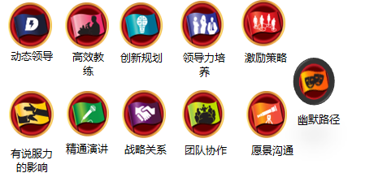
 | 语法师 |  |  |  | 2 | 分钟 | 火火
 | 总体点评师 |  |  |  | 7 | 分钟 | 辛鹏娟 Niki
 | #VALUE! | 会议尾声 |  |  | 14 | 分钟
 | 会议最佳表现者投票 |  |  |  | 1 | 分钟 | 1
 | 工作坊介绍 |  |  |  | 5 | 分钟 | 黎丽珠 Angel
 | 宾至如归 |  |  |  | 5 | 分钟 | 王一希
 | 颁奖环节 |  |  |  | 3 | 分钟 | 王一希 | 下次会议时间： | {下次会议时间%2023年8月19日 10:00-12:00}
 | {time} | {notice} |  |  |  |  |  | 联系下期会议经理： | {下一期会议经理%Angle}

page2
会员成长
Pathways是头马2018年最新上线的教育体系，共分为11条路径，分别培养5个方向的能力，每条路径有5个阶段，每个阶段包含若干必修和选修项目。
DTM必备条件 | Pathways体系5个纬度 |  | Pathways体系5个层级
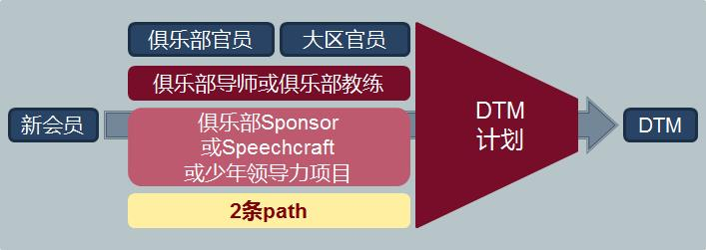 | Level1 | 公众演讲 Public Speaking | Level1 | 掌握基础 Mastering Fundamentals
 | Level2 | 人际沟通 Interpersonal Communication | Level2 | 学习风格 Learning Your Styles
 | Level3 | 战略领导力 Strategic Leadership | Level3 | 增长知识 Increasing Knowledge
 | Level4 | 管理 Management | Level4 | 建立技能 Building Skills
 | Level5 | 自信 Confidence | Level5 | 专业展示 Demonstrating Expertise
（一）Pathways体系11条提升路径 11 Learning paths
1）动态领导 Dynamic Leadership【简称:DL】-培养成策略型领导者。重点了解领导风格、以及化解和管理冲突所需的技能。
2）高效教练Effective Coaching【简称:EC】- 培养成为积极沟通者和领导者。重点在辅导促进他人发展及培养强大的公众演讲技能。
3）创新规划 Innovative Planning【简称:IP】-培养成为公众演讲者和领导者。重点是撰写演讲稿以及在演讲中与听众建立密切的关系。
4）领导力培养 Leadership Development【简称:LD】-培养成为有效沟通者和领导者。重点在于制订和实施计划以及学习时间管理的技巧。
5）激励策略 Motivational Strategies【简称:MS】-培养成为高效沟通者。重点是学习与周围的人建立联系以及成功带领小型团队完成任务。
6）战略关系 Strategic Relationship【简称:SR】-培养成为善于沟通的领导者；重点是了解多样性、与各类人建立联系及掌握公共关系策略。
7）有说服力的影响 Persuasive Influence【简称:PI】-培养成为创新沟通者和领导者，重点在培养强大的人际沟通和公众演讲技能。
8）精通演讲 Presentation Mastery【简称:PM】-培养成为卓越的公共演讲专家。重点在了解听众如何响应您并加强您与听众的共鸣。
9）团队协作 Team Collaboration【简称:TC】-培养成为协作型领导。重点在于主动倾听、激励他人以及与团队协作。
10）愿景沟通 Visionary Communication【简称:VC】-培养成为策略型沟通者和领导者。重点在于发展团队内的信息共享、和制订创新方案的技能。
11）幽默路径 Engaging Humor【简称:EH】-培养成为幽默和迷人的公众演讲者。重点在于聚焦理解你的幽默感、及幽默感如何吸引听众。
（二）Pathways体系5个层级的项目目标


如何加入我们
【入会标准】 |  | 【入会咨询】
1）至少担任2次会议促进者（时间官、哼哈师、破冰师等）和1次接待官。 |  | 感谢您的关注和支持，如对活动有任何疑问，请咨询会员副主席陈春英。
2）经过任意一位黄埔HR会员推荐。 |  | 微信咨询请扫描右方二维码
3）填写并提交入会申请表。
4）三分钟入会演讲。
5）接受官员团队面试。

Sheet1
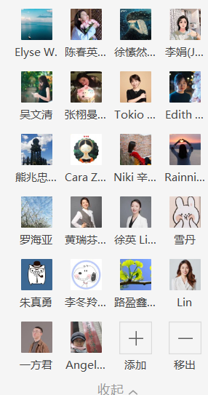
1 | 一希 | 参加 | 会议经理
2 | 春子 | 不参加 | 可能要带孩子外出
3 | 愫然 | 不参加 | 已经有约
4 | 娟姐 | 不参加 | 周五琶洲，没时间准备
5 | 文清 | 不参加 | 去花都户外拓展
6 | 栩曼 | 不参加 | 没回复
7 | Tokio | 不参加 | 忙
8 | Edith素倩 | 不参加
9 | Kuma | 不参加
10 | Cara | 不参加 | 亲戚家吃饭
11 | Niki | 不参加 | 大小周上班 | 可backup角色
12 | Rainnie | 不确定
13 | 海亚 | 不参加 | 上班
14 | Rose | 不参加 | 忙
15 | Lisa | 不参加 | 送小孩上课，下周可以
16 | 雪丹 | 不参加 | 近期不参加
17 | 朱真勇 | 参加 | 时间官
18 | 火火 | 参加 | 接待官 | 抓住你的小星星
19 | 路盈鑫 | 参加 | 备稿、语法师 | 一生三世，遇见头马
20 | Lin | 不确定 | 下周有领导来比较忙
21 | 一方君 | 不参加 | 生病内伤休养一个月
22 | Angel黎 | 参加 | 备稿 | 从路盲到女司机的逆袭之路
宾客 | 何彦 | 参加 | 哼哈师
宾客 | 朱炜健 | 不参加 | 骨折休养
宾客 | 小耳 | 参加

 |  | 参加 | 7
 |  | 不参加 | 16
 |  | 不确定 | 2
 |  | 合计 | 25

